清单
废铁处置明细
序号 | 材质 | 规格/型号 | 预估重量（KG） | 备注
1 | 不锈钢 | 不锈钢宣传栏2000*2000*0.75mm，1个；2000*2300*0.75mm， 1个 | 20
2 | 不锈钢 | 不锈钢DN300短节约0.5米 | 25
3 | 不锈钢 | 50*50塔内件角钢约40米 | 146
 | 不锈钢 |  | 191
4 | 碳钢铁皮 | 防火门6个 | 300
5 | 碳钢铁皮 | 彩钢瓦300米，单个长度约7000*900*0.5mm | 1050
6 | 碳钢铁皮 | 保温铁皮φ1700*4600mm，外加封头法兰盒、封头 | 138
7 | 碳钢铁皮 | 电缆桥架600*150*2mm，约180米 | 7416
8 | 碳钢铁皮 | 电缆桥架400*150*2mm，约230米 | 7728
9 | 碳钢铁皮 | 电缆桥架300*150*2mm，约210米 | 5775
10 | 碳钢铁皮 | 电缆桥架200*100*2mm，约310米 | 5518
 | 碳钢铁皮 |  | 27925
11 | 碳钢 | 5mm小铁板、300*200工字钢短节约0.5米 | 50
12 | 碳钢 | 废铁板边角料 | 20
13 | 碳钢 | 5mm小铁板、300*200工字钢短节约0.4米三个 | 100
14 | 碳钢 | 50管道短节约20米、25管道短节约10米 | 100
15 | 碳钢 | DN25管道约5米，30#扁铁约10米 | 20
16 | 碳钢 | DN300两根约8米、DN65管道约15米、DN300弯头，1个 | 720
17 | 碳钢 | 400*200工字钢短节约0.4米，10个、5mm小铁板边角料 | 430
18 | 碳钢 | 防爆灯座10个、电缆线支架 | 100
19 | 碳钢 | 工字钢短节400*200mm，形状不规则，12个 | 700
20 | 碳钢 | 不合规废盲法兰111个 | 145
21 | 碳钢 | 废旧边角料钢铁 | 100
22 | 碳钢 | 废旧边角料 | 50
23 | 碳钢 | 聚苯醚小冰机蒸发器1个 | 350
24 | 碳钢 | 合成一小冰机蒸发器与压缩机壳1个 | 400
25 | 碳钢 | 碳钢DN65管线约30米 | 300
26 | 碳钢 | 造粒机轧辊2个 | 600
27 | 碳钢 | 碳钢DN250管线，6根约20米 | 850
28 | 碳钢 | 碳钢DN100管线约7米 | 110
29 | 碳钢 | 废旧防滑铁板盘梯圆盘2个（已切割） | 600
30 | 碳钢 | 废人字爬梯 | 150
31 | 碳钢 | 35T烟囱圆筒2节 型号DN1250*8mm，2.5米 | 1000
32 | 碳钢 | 碳钢DN100管线， 4根约20米 | 220
33 | 碳钢 | 焊接废边角料管线短节、工字钢短节、槽钢短节、铁板短节 | 300
34 | 碳钢 | 碳钢DN150管线约20米 | 500
35 | 碳钢 | 工字钢200*100约15米 | 1000
36 | 碳钢 | 铁柜0.8*0.8*0.6m，1个；DN200弯头 1个、废边角料 、法兰 废阀门、螺栓 | 500
37 | 碳钢 | 手动液压搬运车1个 | 100
38 | 碳钢 | DN400法兰1个、DN250法兰1个、DN250弯头 1个 | 200
39 | 碳钢 | 烟道3节，方形1.2m*1.2m*13m | 6500
40 | 碳钢 | 风道1节，DN1250*8mm ，约2米 | 1000
41 | 碳钢 | 长17m*宽1.5m*高1.5m*厚6mm，带附属管道 | 6500
42 | 碳钢 | DN500*8mm约20米 | 2000
43 | 碳钢 | DN100*4mm约20米 | 200
44 | 碳钢 | DN25闸阀*2个 | 20
45 | 碳钢 | DN25碳钢管线，7米 | 15
46 | 碳钢 | DN25自制法兰 | 4
47 | 碳钢 | 管线DN20*200米+扁铁30*3*280米 | 500
48 | 碳钢 | 称重仪钢架方管50*50mm，8米 | 50
49 | 碳钢 | DN25碳钢管线约50米 | 107
50 | 碳钢 | DN25碳钢管线约25米+支架100#槽钢约8米 | 120
51 | 碳钢 | DN150弯头22个 | 210
52 | 碳钢 | DN125弯头15个 | 98
53 | 碳钢 | DN150镀锌管线短接头约65米 | 1560
54 | 碳钢 | 100*100角钢约10米、200#槽钢约10米 | 380
55 | 碳钢 | 50*50角钢约10米、100#槽钢约10米 | 126
 | 碳钢 |  | 29105

备注：预估重量碳钢总计：29105KG |  |  | 不锈钢总计：191KG

碳钢铁皮总计： 27925KG |  |  | 合计预估总重量：57221KG

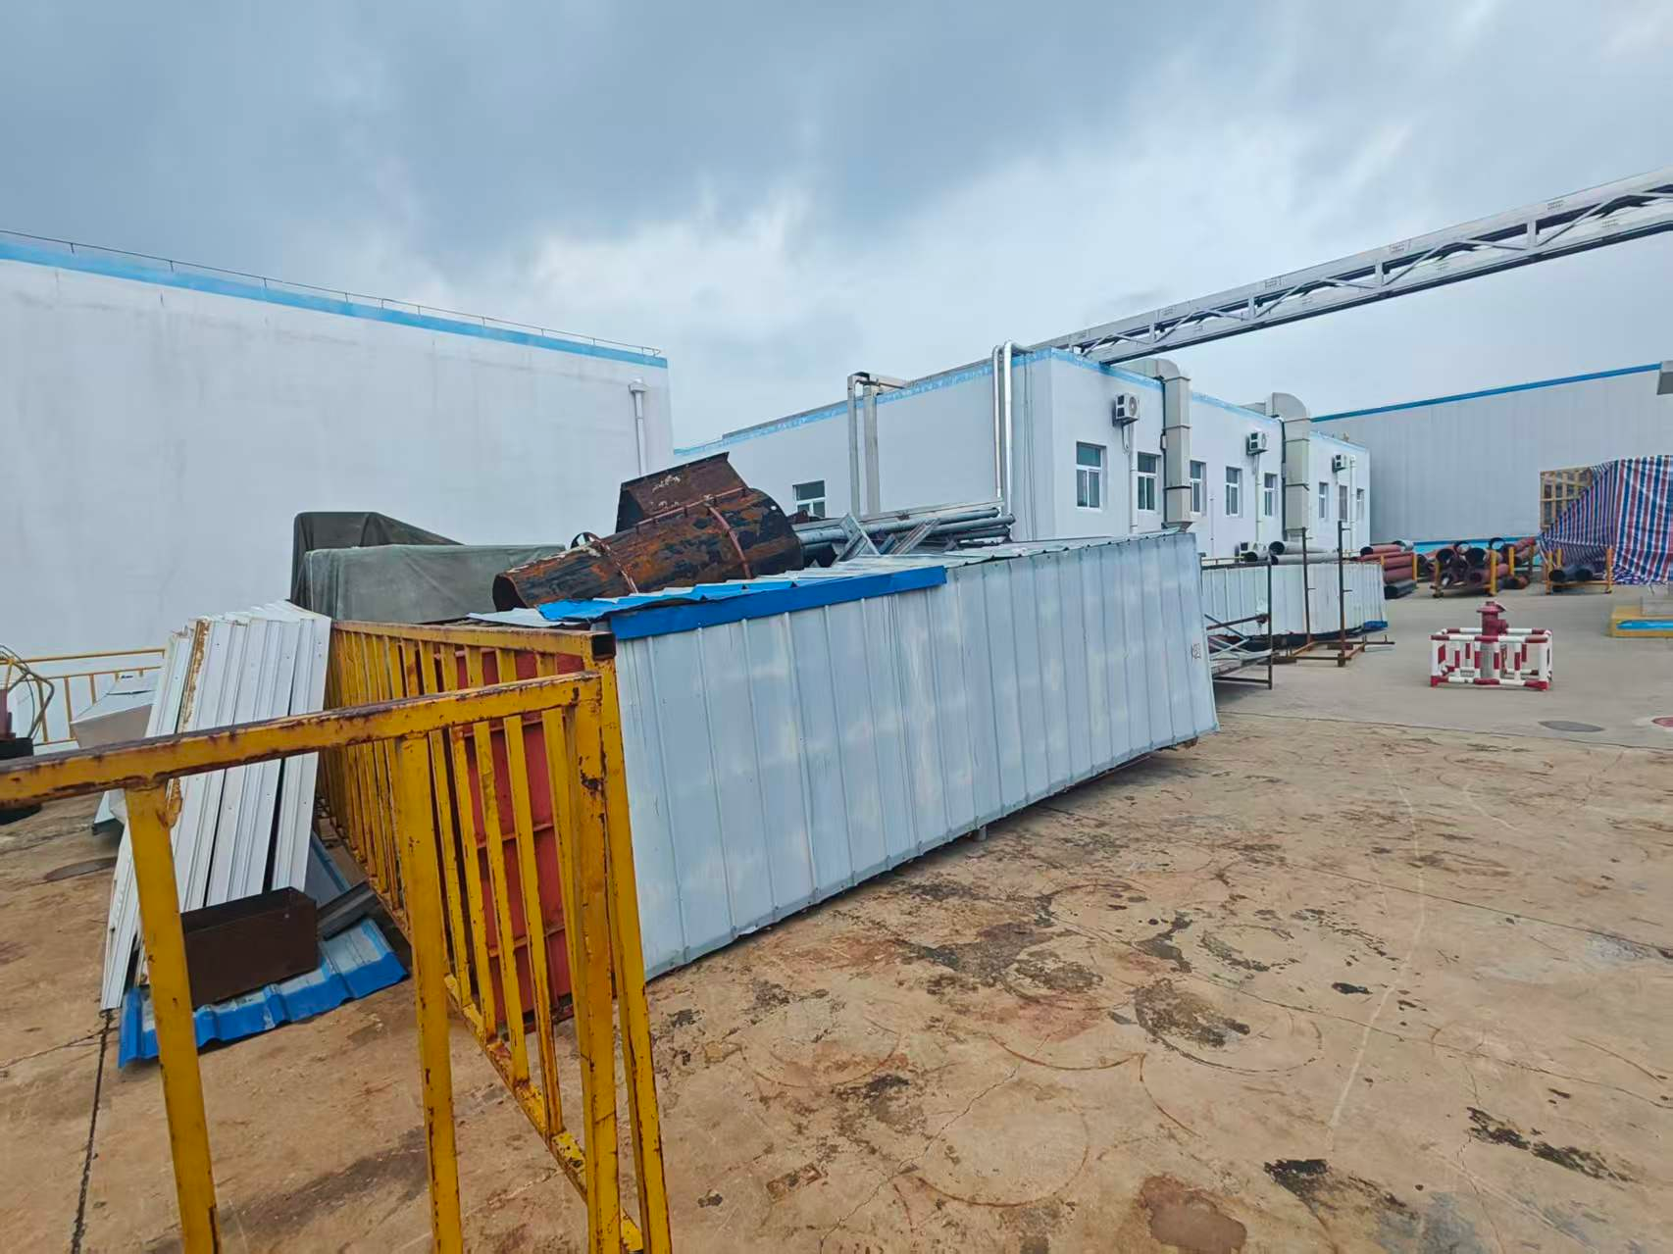
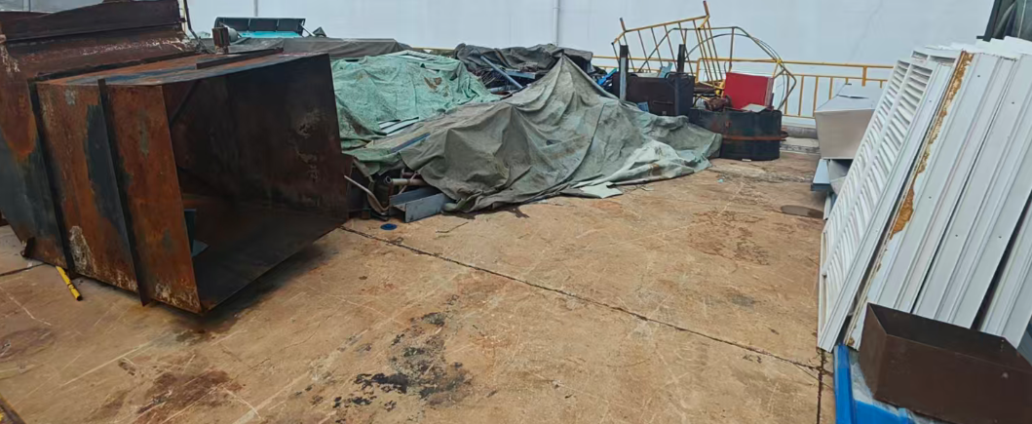

 |  | 图片：废铁

